功能详情
A | 设计目的

 | ● | 增加前期阵营pvp玩法
 | ● | 覆盖目标为前中部玩家群体

B | 功能概述

 | ● | 设计期望
 |  | 1) | 城战等玩法覆盖的玩家群体是少量顶部玩家，其他玩家很难实际获得利益，更多属于陪跑，希望给到中前部玩家群体一个小范围占地为王的玩法
 |  | 2) | 玩法产销
 |  |  | ① | 主要产销：黑铁，用于装备养成
 |  |  | ② | 次要产出：技能、装备核心、洗练石、铭文石

 | ● | 玩法简介
 |  | 1) | 矿区
 |  |  | 在当前的系列地图中，选出2个作为矿区，每个矿区3层，矿战发生在矿区第3层（地图第5层）
 |  |  | //系列地图共5层，其中3、4、5层为矿区
 |  | 2) | 矿产商人
 |  |  | 玩家可在该商人处花费金币购买矿产（黑铁......),亦可向该商人贩卖矿产，获得绑金
 |  |  | //黑铁不上交易行，黑铁属于装备培养主要消耗材料
 |  | 3) | 矿战
 |  |  | ① | 帮会之间互相争夺矿区中唯一的核心，尾刀破坏核心的帮会获得临时归属
 |  |  | ② | 活动时间内，核心可反复争夺；活动时间截止，临时归属变更为本期活动归属
 |  |  | ③ | 获得本期归属的帮会，拥有该矿区占领权，可获得占领收益

C | 思维导图
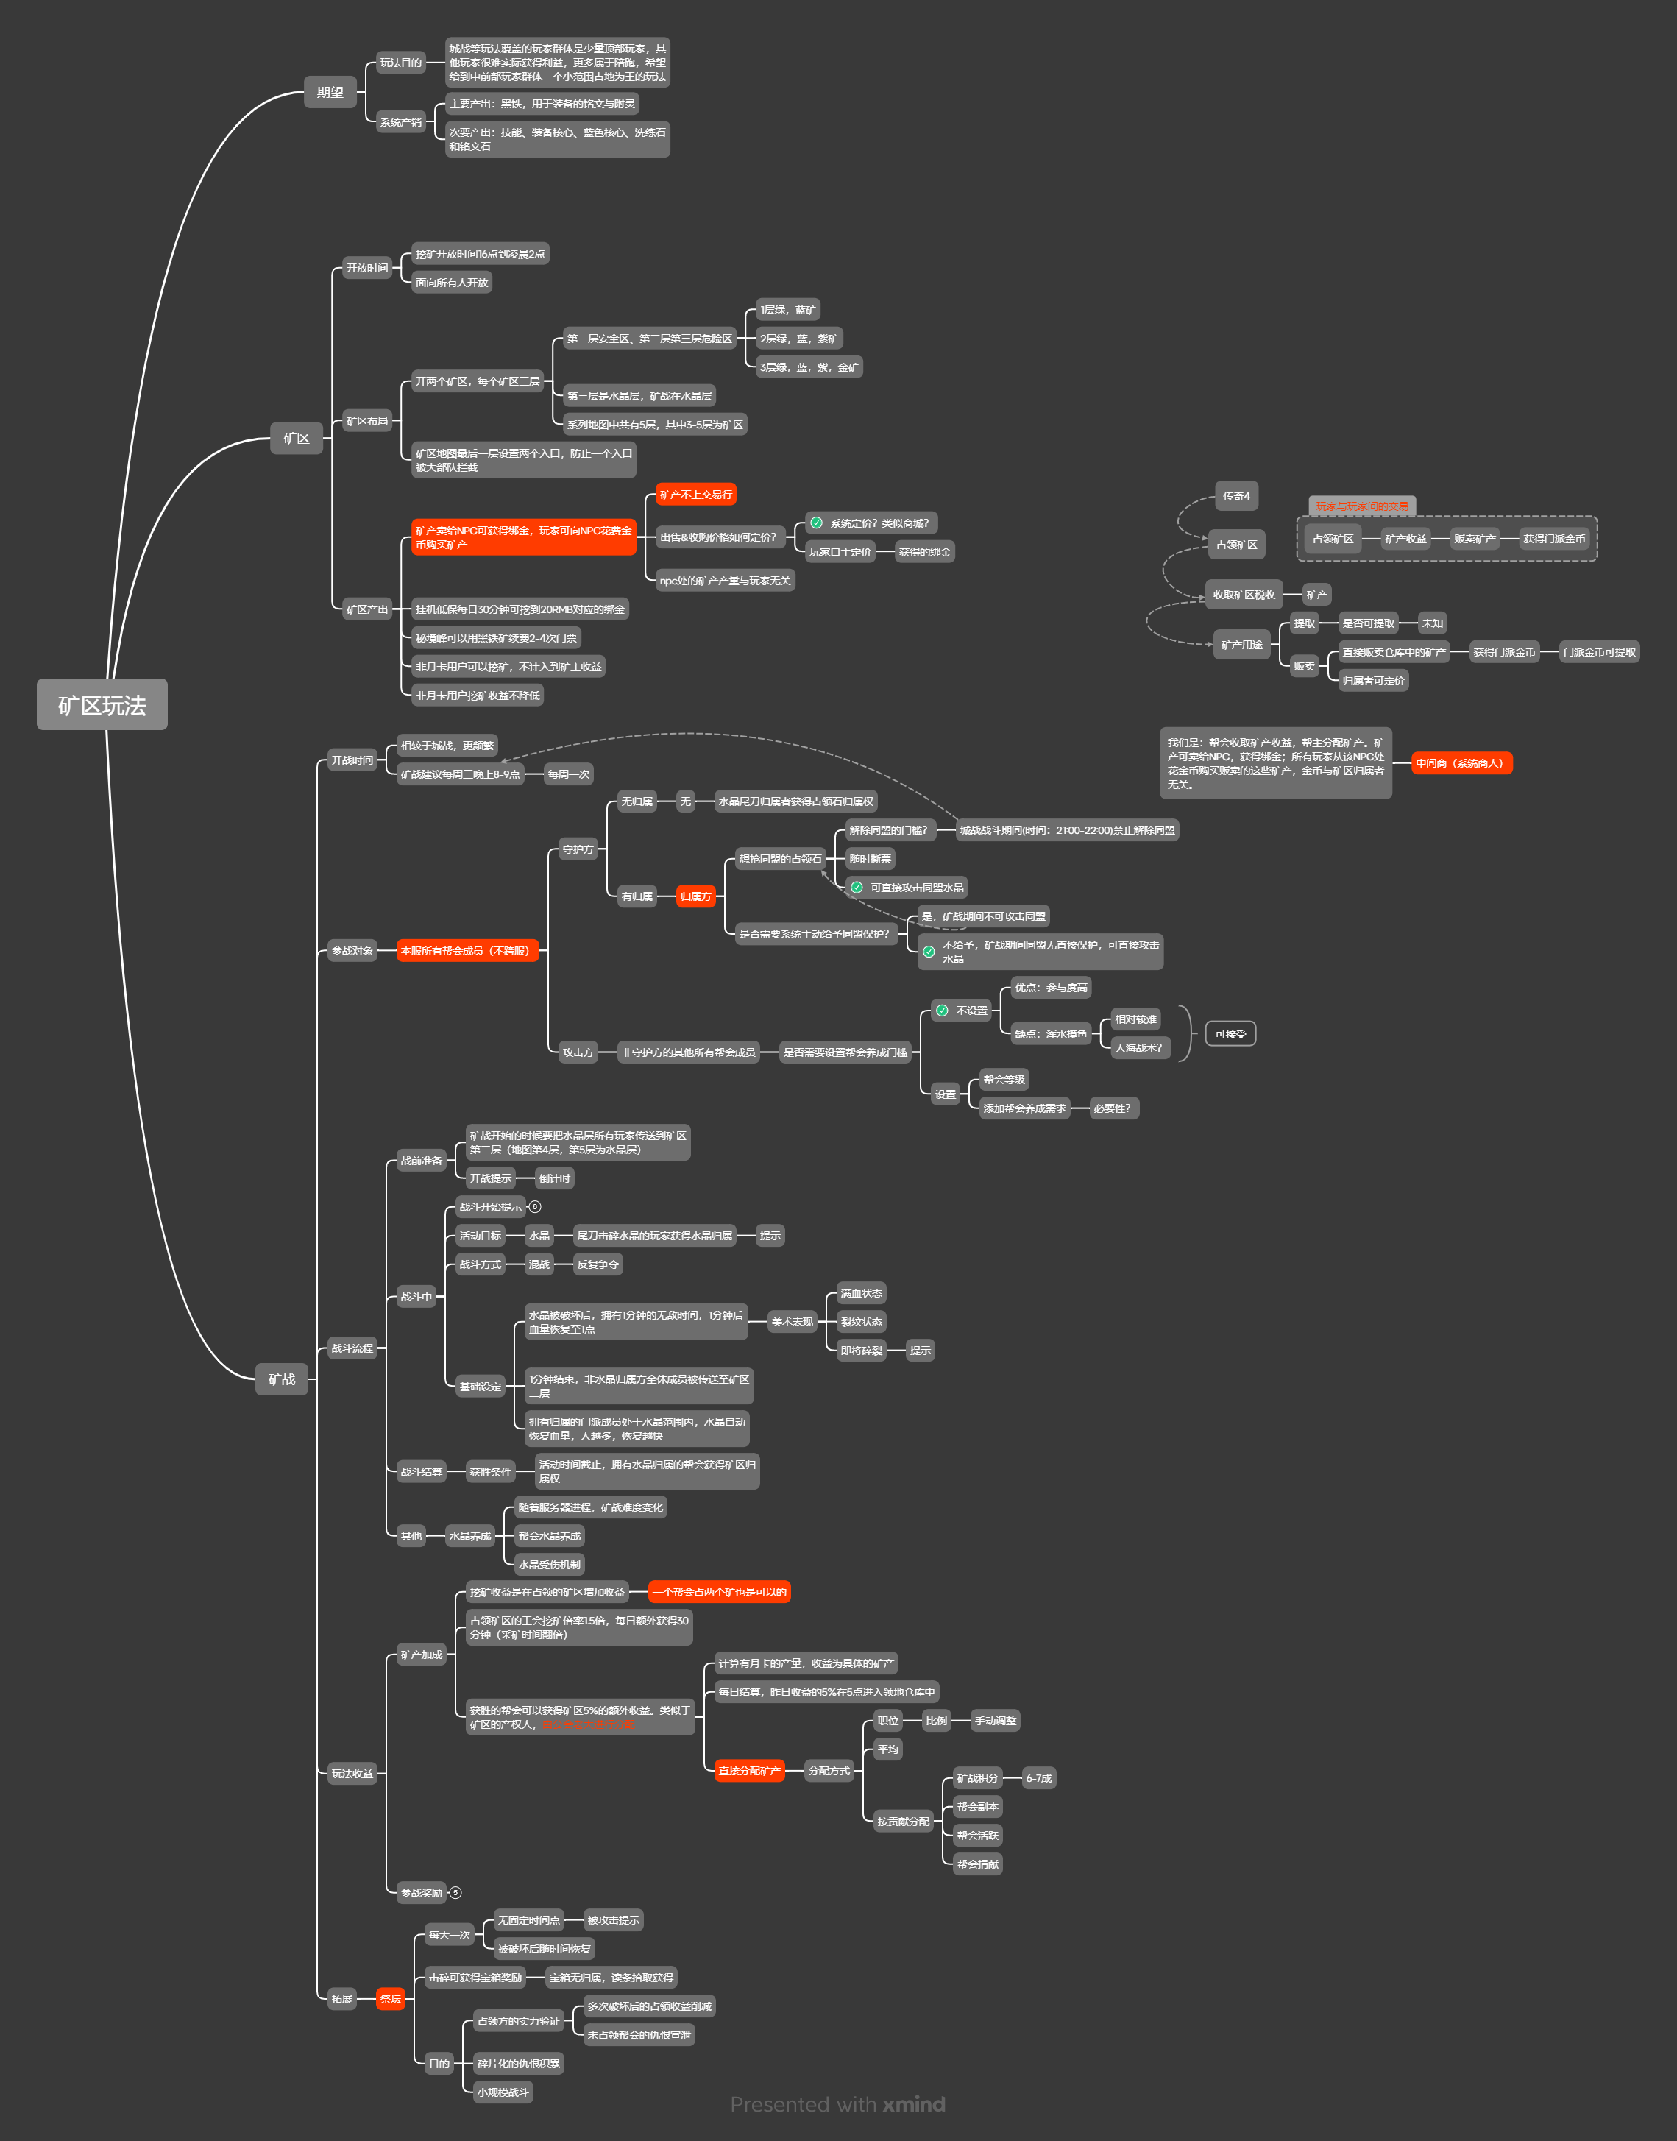

D | 功能详情

一 | 矿区

1 | 矿区布局
 | 1) | 基础设定
 |  |  | 每个系列地图共有5层（部分临时地图作为世界boss层，有第6层）
 |  |  | 选择其中2个系列（祖珂、五毒）的3-5层作为矿区
 | 2) | 矿产布局
 |  |  | 矿区一层：绿、蓝矿
 |  |  | 矿区二层：蓝、紫矿
 |  |  | 矿区三层：蓝、紫、金矿（高产出、高风险）
 | 3) | 矿区布局
 |  |  | 矿区一层为安全层
 |  |  | 矿区二、三层为危险层
 |  |  | 矿区三层为矿战层（矿战地图)，需提供2个入口
 |  |  | //多入口目的：提高堵门门槛，增加核心防守难度

2 | 矿区产出
 | 1) | 玩家群体
 |  |  | 所有玩家可在矿区进行挖矿
 | 2) | 挖矿时间
 |  |  | 普通玩家每天可挖取30分钟，可配置
 |  |  | 矿区归属帮会的成员，每天可挖60分钟，可配置
 |  |  | 时间计算方式，成功挖矿1次，扣除1次挖矿时间
 |  |  | 特殊：当剩余时间不足以挖取最后一次时，发放最后一次挖矿所得奖励
 | 3) | 矿产用途
 |  |  | 装备养成
 |  |  | 特殊道具购买//eg:秘境峰门票
 |  |  | 贩卖矿产获得绑金//eg：新增矿区npc商人
 | 4) | 绑金
 |  |  | 玩家可在矿区商人处花费金币购买矿产
 |  |  | 玩家可在矿区商人处出售矿产获得绑金
 |  |  | 矿区商人处的矿产数量和玩家贩卖的矿产数量无关，属于系统商人

 | 5) | 矿区限制
 |  |  | 开放时间：16:00-凌晨2点,可配置
 |  |  | 方案①：活动时间外，地图不可进//需要从矿区进入世界boss所在地图
 |  |  | 方案②：地图可进，矿照刷，但是不让挖，采矿给提示//不太好包装
 |  |  | 方案③：非活动时间，矿产不刷新

二 | 矿战活动

1 | 基础设定
 | 1) | 活动时间
 |  | 每周三晚上8点-9点，每周一次，可配置
 |  | 特殊：首次开启时间，走单独配置；之后开启时间走上述配置
 | 2) | 参战对象
 |  | ① | 本服内的所有帮会成员
 |  |  | 非帮会成员攻击矿区核心，无法造成伤害，给出msg提示“非帮会成员无法对核心造成伤害”
 |  | ② | 守护方
 |  |  | 矿区无归属时，无守护方，尾刀破坏核心的帮会成员，其所属帮会成为核心归属者
 |  |  | 矿区有归属时，归属帮会其全体成员，作为守护方
 |  |  | //帮会同盟不作为守护方，帮会同盟可直接攻击核心
 |  |  | //此处不做系统方的同盟设定，由玩家自由交涉
 |  | ③ | 攻击方
 |  |  | 非矿区归属帮会的其他所有帮会成员

2 | 战斗流程
 | 1) | 战前准备
 |  | ① | 主界面入口
 |  |  | 矿战开战前10分钟，主界面（城战按钮）处显示矿战按钮，并显示其倒计时，时间可配置
 |  |  | 点击打开矿区界面
 |  |  | //矿战与城战开战时间互斥

 |  | ② | 活动倒计时
 |  |  | 开战倒计时未结束，显示通用倒计时格式，显示时分秒
 |  |  | 开战倒计时截止，活动未结束，显示“争夺中”文字提示
 |  |  | 活动结束，按钮与倒计时都隐藏

 |  | ③ | 传送
 |  |  | 活动开始前1分钟——活动时间截止，禁止传送到矿区第3层，传送判定时，给出msg提示“矿区争夺战即将开始，禁止传送”
 |  |  | 活动开始前1分钟，把核心层内所有“非防守方”的成员，传送到矿区第2层的安全区//传送地图&坐标可配置
 |  |  | 需在传送阵入口添加安全区域
 |  |  | 同时，给出msg提示“矿区争夺战即将开始，已将您移至安全区”//矿区第2层需给出对应的安全区域

 | 2) | 战斗开始
 |  | ① | 开始提示
 |  |  | 主界面：按钮提示，特效差异，倒计时差异
 |  |  | 聊天频道通知：帮会、世界、系统，提示内容“矿区争夺战已开始，攻破矿区核心的帮会，可获得矿区归属，群雄逐鹿，舍我其谁”
 |  |  | 邮件通知：给本服所有玩家发送邮件通知“矿区争夺战已开始，攻破矿区核心的帮会，可获得矿区归属，群雄逐鹿，舍我其谁”//可考虑只给活跃玩家（七日内有登录记录的玩家）发送
 |  |  | 跑马灯：给全体在线玩家，添加跑马灯通知“矿区争夺战已开始，攻破矿区核心的帮会，可获得矿区归属，群雄逐鹿，舍我其谁”
 |  |  | //以上所有通知根据各自的时间进行排队

 |  | ② | 活动目标——矿区核心
 |  |  | 破坏矿区内的核心，可获得矿区临时归属，核心可反复破坏
 |  |  | 活动时间截止，拥有矿区临时归属的帮会，占领本期矿区
 |  |  | 核心被破坏后，核心归属变更，异常状态清空，血量恢复百分比x//血量增加值可配置
 |  |  | 归属变更后，提供1分钟的无敌时间//时间可配置，时间=0，则没有无敌时间
 |  |  | 拥有归属的门派成员处于核心周边区域时，核心按人数、按比例回复血量，可配置//eg：达到10人，每2秒回复1%的血量
 |  |  | 核心血量不足10%时，处于该战斗层的玩家，收到区域提示“核心血量已不足10%”

 |  | ③ | 战斗方式——多方混战
 |  |  | 矿区无归属，各帮会成员从矿区2层传送门进入核心层
 |  |  | 矿区有归属，防守方可在核心层自由活动，其余人员从矿区2层传送门进入

 | 3) | 战斗收益
 |  | ① | 积分奖励——参与奖
 |  |  | //目的：鼓励非头部帮会玩家的活动参与积极性
 |  |  | a. | 活动期间，可获得活动积分
 |  |  |  | 积分获取：
 |  |  |  | · | 对核心造成伤害，可获得积分，可配置//eg：活动期间，每造成1%伤害获得10分
 |  |  |  |  | 对核心造成尾刀伤害，获得大量积分，可配置//eg:直接获得积分500分（对标）50%的血量
 |  |  |  | · | 击杀玩家，可获得积分，可配置//eg:活动期间，击杀其余帮会玩家获得5分
 |  |  |  |  | 单次活动期间，每个人对同一敌对目标存在积分获取上限
 |  |  |  |  | 积分占比：杀敌6成，核心4成
 |  |  |  |  | //具体积分计算，待正式数值
 |  |  |  | · | 参与积分，活动期间，处于战斗站非安全区内，每隔x秒获得xx积分，时长、积分效率可配置
 |  |  |  |  | //eg：每30秒获得1块钱的黑铁矿，上限60元
 |  |  | b. | 根据积分，发放积分奖励
 |  |  |  | · | 参与奖:积分门槛，达到xx积分，可获得活动参与奖
 |  |  |  | · | 排名奖：积分>xx后，根据积分进行排名，获得排名奖励

 | 4) | 其他
 |  | ① | 核心受伤机制（类似于城战城门）
 |  |  | 单次受击存在伤害上限，可配置
 |  | ② | 核心可养成
 |  |  | 军需处中添加核心养成，参考城门

3 | 矿区管理
 | 1) | 占领收益
 |  | ① | 额外时长
 |  |  | 拥有矿区归属权的帮会，其帮会成员，在该矿区中，获得额外的采矿时长，时长可配置
 |  |  | //普通玩家30分钟，归属帮会成员+30分钟
 |  | ② | 收益加成
 |  |  | 归属帮会成员单位时间内获得的收益是普通成员的1.5倍，倍率可配置
 |  | ③ | 额外矿产
 |  |  | 每日凌晨5点可获得昨日该矿区内月卡用户产量5%的额外矿产，进入矿区仓库，比列可配置
 |  |  | //该部分矿产属于额外收益，不是从挖矿玩家的身上扣除
 |  |  | 实际收益向下取整
 |  |  | 矿区仓库中的矿产不会随着归属者的变更而清空
 |  | ④ | 占领时长
 |  |  | 统计各帮会在本次活动期间，占领核心的时长
 |  |  | 每30秒获得该区域挖矿收益1%的提升，上限为50%，时长、比例、上限可配置
 |  |  | 实际收益向下取整

 | 2) | 矿产分配
 |  |  | 提供两种分配方式供帮主选择
 |  |  | a. | 分配方式一：按贡献分配（系统分配）
 |  |  |  | · | 统计本周内玩家的活动贡献，根据本周内的帮会成员贡献排名
 |  |  |  | · | 每次分红前统计本周可分红的玩家人数，本周贡献达到xx，才拥有分红资格，xx可配置
 |  |  |  | · | 活动贡献计算
 |  |  |  |  | 矿战积分：5-6成
 |  |  |  |  | 本周帮贡：4-5成（帮贡获取途径：帮会副本、帮会活跃、帮会捐献）
 |  |  |  | · | 活动贡献排名//根据个人积分排名，取人数区间
 |  |  |  | · | 满足条件的人数低于x人，则使用平均分配,
 |  |  |  |  | //具体分配看正式数值，需要区分开玩家收益档次，需保证贡献越高的玩家收益越高
 |  |  |  |  | 玩家人数比例 |  |  | 分红比列 | 假设只有10人
 |  |  |  |  | 排名前10%的玩家 |  | 40% |  | 1
 |  |  |  |  | 排名前11-20%的玩家 |  |  | 30% | 2
 |  |  |  |  | 排名前21-50%的玩家 |  |  | 20% | 345
 |  |  |  |  | 排名50%后的玩家 |  |  | 10% | 678910

 |  |  | b. | 分配方式二：平均分配（系统分配）
 |  |  |  | · | 统计本周内玩家的活动贡献，本周贡献达到xx，才拥有分红资格，xx可配置
 |  |  |  | · | 下次活动开战前x分钟，平均分配帮会仓库内的矿产//x可配置，调整为活动当日整体可分配
 |  |  | 由矿区归属帮会的帮主自定义分配，可以随帮主心意分配给任何人
 |  |  | //占领期间任意时间、任意地点、帮会内的任意成员、任意数量

4 | 其他
 | 1) | pk模式
 |  | 活动期间,进入战斗层，自动切换为“敌对”模式，并给予msg提示“矿区争夺中，切换为敌对模式”
 |  | //可对非本帮会的玩家发动攻击（目前敌对模式下，能够攻击敌对帮会的玩家，而敌对需要宣战），待定
 |  | 期间，玩家可手动调整pk模式
 | 2) | 地区类型
 |  | 矿区属于危险区域，活动期间，同样受到死亡惩罚

三 | 占领旗帜

1 | 旗帜定义
 | 1) | 代表矿区归属的旗帜，位于核心不远处
 | 2) | 根据旗帜归属，决定旗帜是否可被攻击

2 | 旗帜显示
 | 1) | 无归属时，显示为中立归属
 | 3) | 有归属时，显示相应的帮会昵称+帮会标识；选中后，显示旗帜血量

3 | 旗帜玩法
 | 1) | 矿战期间，隐藏旗帜，旗帜不可见（不可被攻击）
 | 2) | 非矿战期间，根据旗帜归属，判定其是否可被攻击
 |  | ① | 无归属，旗帜不可被攻击，点击给出msg提示“当前矿区无归属”
 |  | ② | 有归属，旗帜可被其他帮会的成员攻击
 | 3) | 旗帜收益
 |  | ① | 破坏帮会旗帜，会掉落x个宝箱
 |  |  | a. | 宝箱无归属
 |  |  | b. | 宝箱不可被归属帮会的成员拾取，点击给出msg“本帮会成员不可拾取”
 |  |  | c. | 旗帜每天可被破坏一次，旗帜每天的凌晨5点恢复至满状态//需补充断裂的旗帜模型
 |  | ② | 占领期间，旗帜被破坏次数达到x次（临界点），矿区的收益降低%，次数&降低比例可配置
 | 4) | 旗帜养成
 |  | 旗帜可在帮会养成

E | 客户端表现

一 | 活动入口

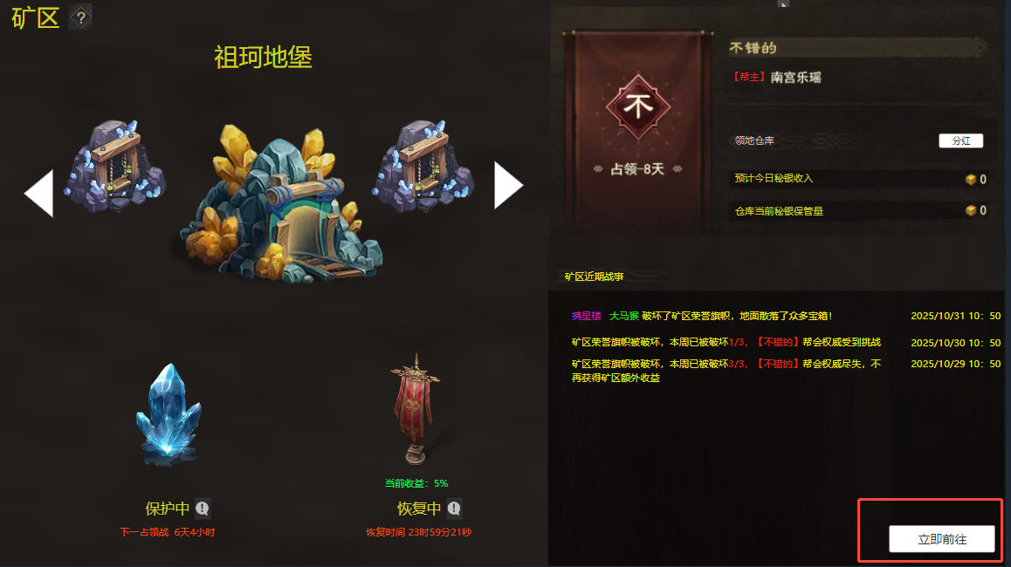
1 | 主界面
 | 1) | 主界面入口
 |  | 矿战开战前10分钟，主界面（角色信息栏处）显示矿战按钮，并显示其倒计时
 |  | 点击打开矿区界面

 | 2) | 倒计时
 |  | 开战倒计时未结束，显示通用倒计时格式，显示时分秒
 |  | 开战倒计时截止，活动未结束，显示“争夺中”文字提示
 |  | 活动结束，按钮与倒计时都隐藏

2 | 矿区界面
 |  | 立即前往按钮
 |  | 点击可自动寻路至各个矿区
 |  | //走自动寻路的通用逻辑

二 | 矿区界面

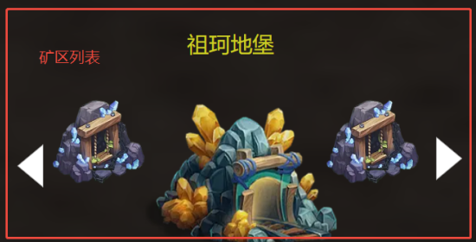
1 | 矿区列表
 | 1) | 展示当前游戏中的所有矿区
 |  | 通过左右切换按钮，可切换所查看的矿区详情
 |  | //切换按钮做循环，即使只有2个矿区，通过同一个切换按钮亦可切换
 | 2) | 列表详情
 |  | 矿区名称
 |  | 矿区示意图（祖珂地堡、五毒...)

2 | 核心区域说明
 | 1) | 矿区核心
 |  | ① | 显示核心图片，增加核心特效
 |  |  | 核心状态：保护中、战斗中
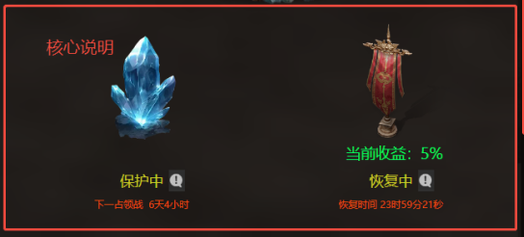
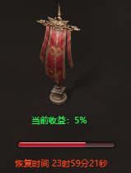
 |  |  |  | 保护中：未处于矿战活动期间
 |  |  |  | 战斗中：已处于矿战活动期间
 |  | ② | 倒计时
 |  |  |  | 保护中，显示下次开战时间，格式：下一占领战 x天xx小时
 |  |  |  | //倒计时格式，调用通用倒计时，可参考城战
 |  |  |  | 战斗中，显示倒计时剩余时间，格式： 占领倒计时 x分xx秒
 | 2) | 荣誉旗帜
 |  | ① | 旗帜图片
 |  |  |  | 旗帜未被破坏，显示“完好”的旗帜
 |  |  |  | 旗帜被破坏，显示“已破损”的旗帜//断裂放倒在地
 |  | ② | 旗帜血条
 |  |  |  | 旗帜未被破坏，显示旗帜血量//尽量快的更新，1~2秒更新一次
 |  |  |  | 旗帜已被破坏，隐藏旗帜血条，显示说明文字“恢复中”
 |  | ③ | 倒计时
 |  |  |  | 旗帜未被破坏，无倒计时
 |  |  |  | 旗帜已被破坏，显示倒计时，格式“恢复时间 x时xx分”
 |  |  |  | //恢复时间可配置，固定时间点，不走刷新cd，此处显示的是距该时间点的倒计时
 |  | ④ | 当前收益
 |  |  |  | 显示帮会当前在该去获得的矿产额外收益比列，初始比例可配置
 |  | ⑤ | 说明按钮
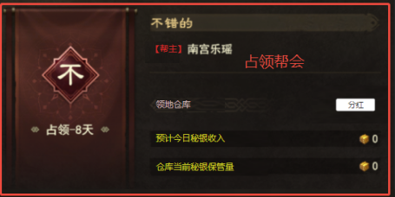
 |  |  |  | 点击打开通用的规则说明tips弹窗
3 | 占领帮会
 | 1) | 帮会信息
 |  |  | 帮会旗帜、帮会缩写、占领时间、帮会名称、帮主名称
 |  |  | 显示该帮会占领该矿区的持续时间；中途被其他帮会占领，则时长重新计数
 | 2) | 帮会收益（领地仓库）
 |  | ① | 预计今日秘银收入：显示当前帮会每日的税金收入，格式：icon+数量
 |  |  | //预计今日秘银收入=昨日该矿区月卡玩家挖矿所得收益的5%
 |  | ② | 仓库当前秘银保管量，显示当前城池仓库拥有的金币数量，格式：icon+数量
 | 3) | 分红
 |  | ① | 帮主可将领地仓库内的秘银分配给玩家
 |  |  | 流程：点击分红按钮，打开分红弹窗，选择分红的目标，之后输入待分发的秘银数量
 |  | ② | 分红目标：本帮会的全体成员
 |  | ③ | 分红数量：小于等于矿区仓库的秘银数量总和
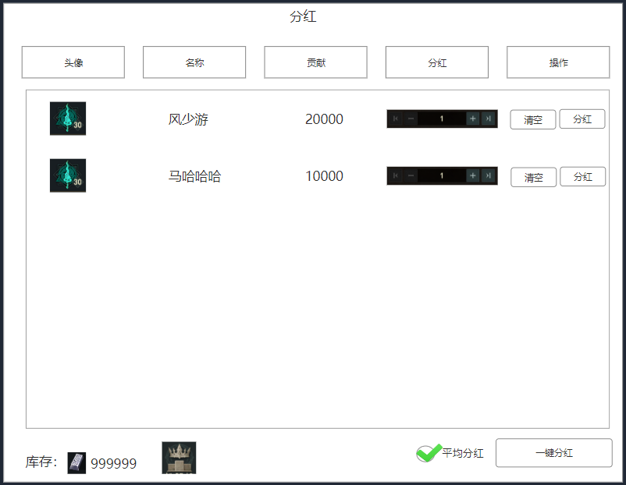
 |  |  | //详情见下文分红弹窗
 | 4) | 分红弹窗
 |  | ① | 弹窗信息
 |  |  |  | 玩家头像、玩家等级、玩家名称、玩家贡献、分红数额、操作按钮
 |  |  |  | //头像、名称、贡献可直接调用帮会成员列表，此处为调用
 |  | ② | 分红数额
 |  |  |  | 未勾选平均分红（默认不勾选）
 |  |  |  |  | 默认输入：0
 |  |  |  |  | 手动输入：帮主可手动输入分配给具体玩家的数额
 |  |  |  | 勾选平均分红
 |  |  |  |  | 默认输入：根据当前仓库拥有的库存，平均分配给各个成员
 |  |  |  |  | 手动输入：帮主可手动输入分配给具体玩家的数额
 |  |  |  |  |  | 帮主手动调整指定玩家后，系统根据剩余的库存和玩家数量，继续对数额进行平均分配
 |  |  |  |  |  | 平均分配数额，向下取整
 |  |  |  |  |  | //记录被手动调整过的玩家，平均分配不会对已调整的玩家重新计算数值
 |  |  |  | 手动输入数值超过库存上限时，输入失败，给出msg提示“库存不足，请重新分配”
 |  | ③ | 分红按钮
 |  |  |  | 显示：分红/再次分红
 |  |  |  |  | 判定本次打开该弹窗期间，是否已给该玩家分配过
 |  |  |  |  |  | 否，显示“分红”
 |  |  |  |  |  | 是，显示“再次分红”
 |  |  |  | 操作
 |  |  |  |  | 点击后，判定该次分配的数额是否已超过库存上限
 |  |  |  |  |  | 否，分红成功，给各位成员发送邮件
 |  |  |  |  |  | 是，分红失败，给出msg提示“库存不足，请重新分配”//保底措施，一般来说不会不足
 |  | ④ | 清空按钮
 |  |  |  | 点击清空对应目标的分配数额
 |  | ⑤ | 一键分红
 |  |  |  | 根据已输入的数额，一键分配全部分红
 |  |  |  | 点击后，判定该次分配的数额是否已超过库存上限
 |  |  |  |  | 否，分红成功，给各位成员发送邮件
 |  |  |  |  | 是，分红失败，给出msg提示“库存不足，请重新分配”//保底措施，一般来说不会不足
 |  | ⑥ | 邮件内容
 |  |  |  | 您对帮会的贡献，获得了帮主的认可，您获得了帮主xxx犒赏的99999秘银
 |  | ⑦ | 排行按钮
 |  |  |  | 点击打开上一期活动排名情况，排行界面详情见下文排行榜界面

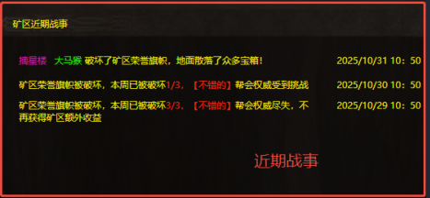
4 | 近期战事
 | 1) | 占领矿区
 |  |  | 占领矿区时，文字提示：经过浴血奋战，帮主xxx率领帮众占领了xxx矿区
 | 2) | 荣誉旗帜
 |  | ① | 荣誉旗帜被破坏，文字提示“xx帮会的xx 破坏了矿区荣誉旗帜，地面散落了众多宝箱”
 |  | ② | 本次占领周期内，旗帜破坏达到xx次但是未达到上限，文字提示：
 |  |  | “矿区荣誉旗帜被破坏，本周已被破坏{0}/{1}次，xx帮会权威受到挑战
 |  | ③ | 本次占领周期内，旗帜破坏达到xx次且已达到配置的临界点，文字提示：
 |  |  | “矿区荣誉旗帜被破坏，本周已被破坏{0}/{1}次，xx帮会颜面扫地，不再获得矿区额外收益"
 | 3) | 时间
 |  |  | 需记录战事发生的时间，格式：2025/10/31 10:50
 |  |  | //可参考城战的活动记录

5 | 其他
 | 1) | 聊天频道
 |  | ① | 活动开始提示
 |  |  | 聊天频道通知：帮会、世界，提示内容“矿区争夺战已开始，攻破矿区核心的帮会，可获得矿区归属，群雄逐鹿，舍我其谁”
 |  |  | 邮件通知：给本服所有玩家发送邮件通知“矿区争夺战已开始，攻破矿区核心的帮会，可获得矿区归属，群雄逐鹿，舍我其谁”//可考虑只给活跃玩家（七日内有登录记录的玩家）发送
 |  |  | 跑马灯：给全体在线玩家，添加跑马灯通知“矿区争夺战已开始，攻破矿区核心的帮会，可获得矿区归属，群雄逐鹿，舍我其谁”
 |  | ② | 占领矿区提示
 |  |  | 帮会频道&世界频道&跑马灯公告，发送提示，内容："经过浴血奋战，帮主xxx率领帮众占领了xxx矿区"
 |  |  | 邮件通知：经过浴血奋战，帮主xxx率领帮众占领了xxx矿区
 |  | ③ | 帮会荣誉旗帜收集，帮会频道发送提示：
 |  |  | “xxx矿区的荣誉旗帜正在遭受攻击，请前往保护” 立即前往
 |  |  | 点击立即前往，进行寻路判定
 |  | ④ | 旗帜被破坏但未到上限，帮会频道发送文字信息
 |  |  | “xx矿区荣誉旗帜被破坏，本周已被破坏{0}/{1}次，帮会权威受到挑战
 |  | ⑤ | 旗帜被破坏且已达到上限，帮会频道文字提示：
 |  |  | “xx矿区荣誉旗帜被破坏，本周已被破坏{0}/{1}次，不再获得矿区额外收益"
 |  |  | 同时进行跑马灯公告，内容：“xx帮会占领的xxx矿区被多次破坏，帮会颜面扫地，不再获得矿区额外收益”

 | 2) | 矿区商人
 |  |  | 新增矿区商人，常驻
 |  |  | 玩家可在商人处花费金币购买秘银，同时可向商人出售秘银获得绑金

三 | 矿区引导

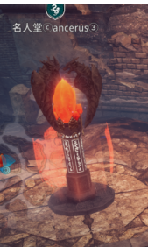
1 | 矿区核心
 | 1) | 核心显示：需显示所属的帮会名称、帮会标识、核心血量
 | 2) | 核心血量
 |  |  | 与核心所属帮会不同时，显示红色血条
 |  |  | 与核心所属帮会相同时，显示绿色血条
 |  |  | 核心血量不足10%时，处于该战斗层的玩家，收到区域提示“核心血量已不足10%”
 |  |  | 非活动期间，不可攻击/攻击无伤害
 | 3) | 核心恢复范围
 |  |  | 核心脚底增加光圈范围//归属帮会成员出入时显示
 |  |  | 归属帮会成员处于范围内，核心回血
 |  |  | //补充光圈特效，回血特效
 | 4) | 核心无敌特效
 |  |  | 核心归属变更时，获得无敌特效
 |  |  | //特效复用当下已有的光盾效果

2 | 荣誉旗帜
 | 1) | 矿战期间，隐藏荣誉旗帜，不可被攻击
 | 2) | 矿战结束，矿区已有归属，旗帜需显示所属的帮会名称、帮会标识、血量
 |  |  | 与旗帜所属帮会不同时，显示红色血条
 |  |  | 与旗帜所属帮会相同时，显示绿色血条
 |  |  | 旗帜血量不足50%时，给归属帮会发送提示“{0}矿区的核心血量已不足50%，请及时修复”
 | 3) | 旗帜恢复范围
 |  |  | 旗帜脚底增加光圈范围//归属帮会成员出入时显示
 |  |  | 归属帮会成员处于范围内，核心回血
 |  |  | //补充光圈特效，回血特效
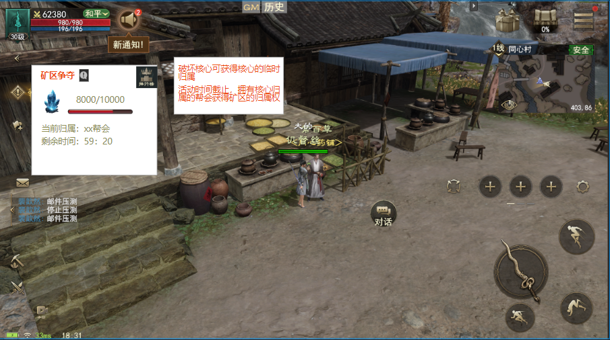
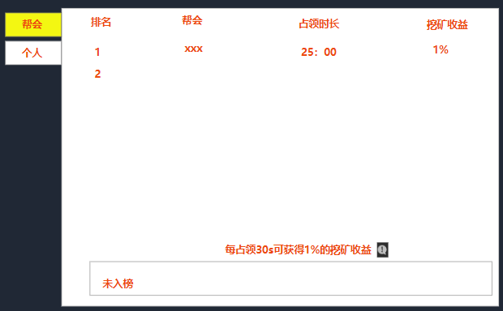
3 | 主界面
 | 1) | 非活动期间，无变化
 | 2) | 活动期间，进入矿区核心所在层，隐藏任务面板，显示专属活动面板
 |  | ① | 显示信息
 |  |  | 标题：矿区争夺
 |  |  | 说明按钮：点击打开规则说明tips
 |  |  | 核心血量：血条+数值//相同归属血条绿色，不同红色
 |  |  | 当前归属：无/xxxx帮
 |  |  | 剩余时间：显示活动剩余时间，格式：59:20
 |  |  | 排行榜按钮，点击打开排行榜界面
 |  | ② | 排行榜界面
 |  |  | 页签：帮会、个人
 |  |  | 帮会：显示排名、帮会名称、占领时长、挖矿收益
 |  |  |  | 排名：只显示前20名
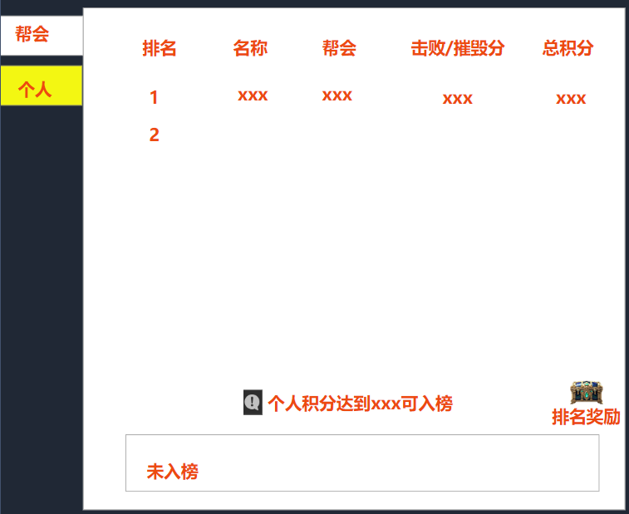
 |  |  |  | 说明文字：每占领30s可获得1%的挖矿收益
 |  |  |  | 未入榜：显示玩家所在帮会信息（名称、占领时长、收益）
 |  |  |  |  | //玩家未加入帮会，显示“未加入帮会不入榜”
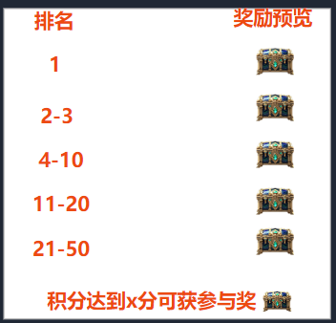
 |  |  | 个人：排名、名称、帮会、积分
 |  |  |  | 排名：只显示前50名，点击显示玩家个人信息
 |  |  |  | 说明文字：个人积分达到xx分可进入排名
 |  |  |  | 未入榜：显示玩家信息（名称、帮会、击败/摧毁分、总积分、奖励预览）
 |  |  |  |  | //个人积分不足xx分不入榜
 |  |  |  |  | 未入榜的玩家，其积分>xxx分可获得参与奖
 |  |  |  |  | 排行奖励与参与奖励互斥
 |  |  | 特殊情况：无排名时，显示“暂无排名信息”
 |  | ③ | 奖励预览界面
 |  |  |  | 点击排名奖励按钮，打开奖励预览界面
 |  |  |  | 显示：排名信息、奖励预览
 |  |  |  | 参与奖预览：积分达到x分可获得参与奖

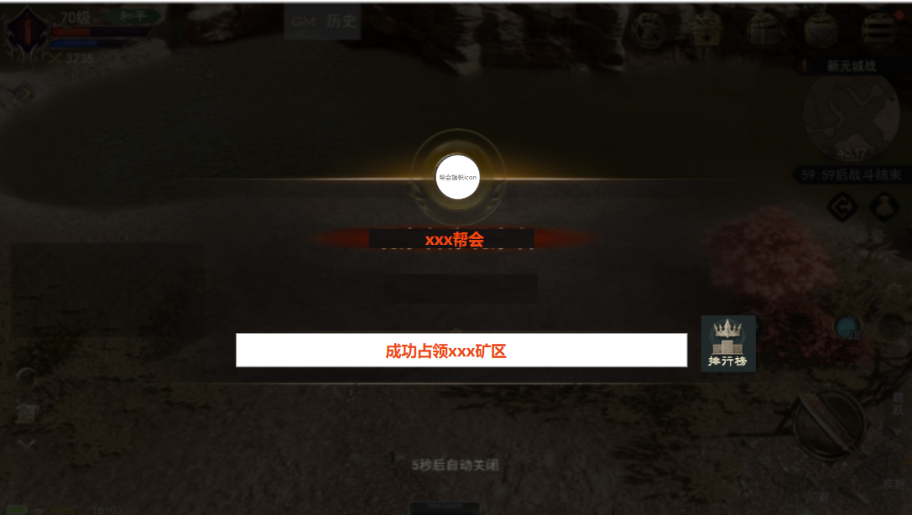
4 | 活动结算
 | 1) | 在矿区的玩家，收到弹窗提示
 |  |  | 显示内容：帮会旗帜icon(帮会各自的标识）+帮会名称+说明文字+排行榜
 |  |  | 各自的积分奖励与排名奖励通过邮件立即发放给玩家
 | 2) | 点击排行榜按钮，打开排行界面，可查看本期活动，各帮会/玩家的排名情况
 | 3) | 排行榜按钮，点击打开上述排行界面

5 | 占领提示
 |  | 矿区存在归属后，全体玩家进入该矿区内，需要给出对应的弹窗提示 |  |  |  |  |  |  |  |  | 占领提示
 |  | 格式如右图
 |  | 标题+欢迎来到【{0}】帮会的领地
 |  | {0}：帮会昵称

6 | 占领提示
 |  | 挖矿时的时间提示 |  |  |  |  |  |  |  | 活动结算
 |  | 调整单次挖矿时间，显示位置
 |  | 新增当日剩余时间显示，格式：x时x分x秒
 |  | 新增当前挖矿的收益加成，显示百分比

参考图
